Trang_tính1
Tên | số lượng | Giá | Chức năng | link | Ảnh
Form mô hình | 1 | Chưa rõ | Tạo khuôn cho Car |  | 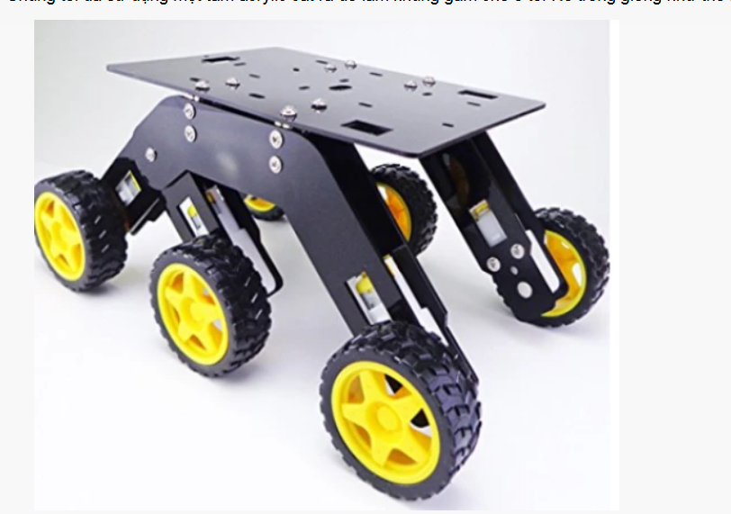 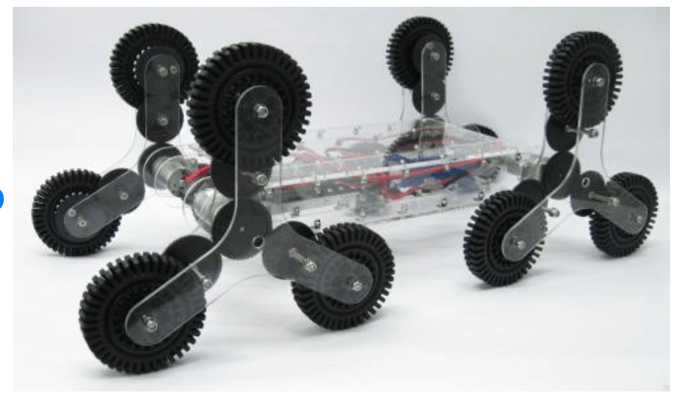
Module cảm biến hồng ngoại | 5 | Tôi có sẵn | Dò line |  | 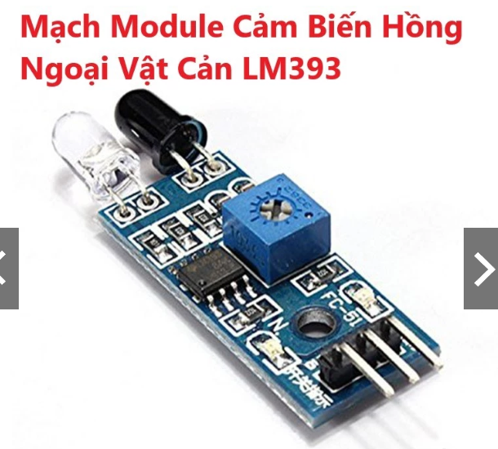
Module L298N | 2, 3 |  | Điều tốc độ và hướng quay | tôi đây | 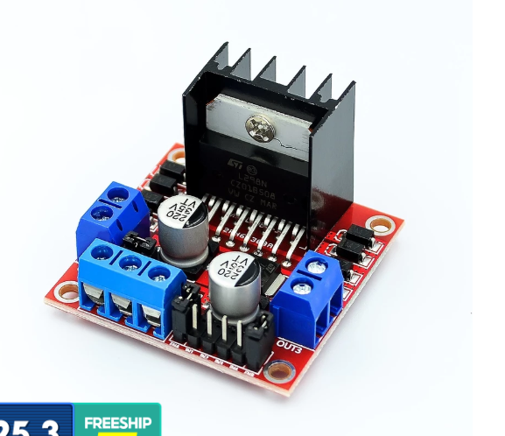
motor | 4, 6 cái | ₫26.300/ cái |  | tôi đây
Bánh xe | 6 cái | ₫11.000/ cái |  | tôi đây | 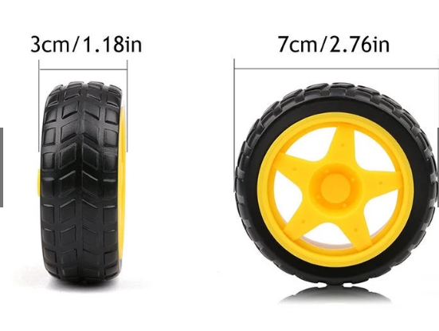
Pin | 4 cái | ₫7.900/cái |  | tôi đây | 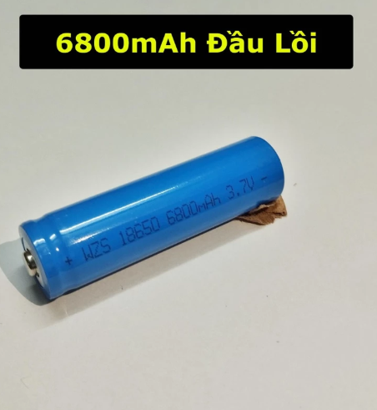
Vỏ Bin | 1 cái | ₫12.500/cái |  | tôi đây | 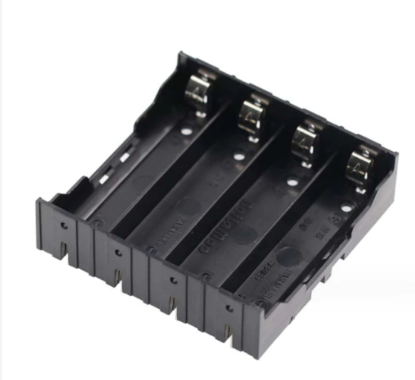
Arduino UNO | 1 cái | ₫16.000/ cái
Board Cắm | 1 cái | Tôi có sẵn
Ốc vít, bulong, dây nối, tấm đo khoảng cách, dây nối |  | Tôi có sẵn
Cảm biến siêu âm | 1 cái | Tôi có sẵn | Né vật cản |  | 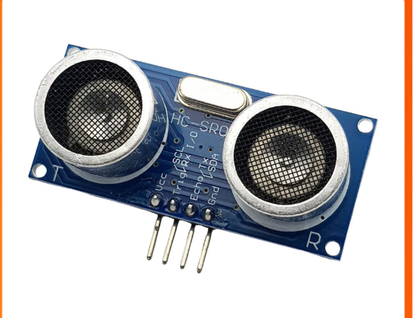

Trang_tính2
Tên | số lượng | Giá | Chức năng | link | Ảnh
Khung xe | 1 | Tôi có sẵn | Tạo khuôn cho Car |  | 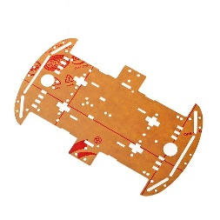
Module L298D | 1 | Tôi có sẵn | Tương tự với cái dưới nhưng không có tản nhiệt đên dễ nóng |  | 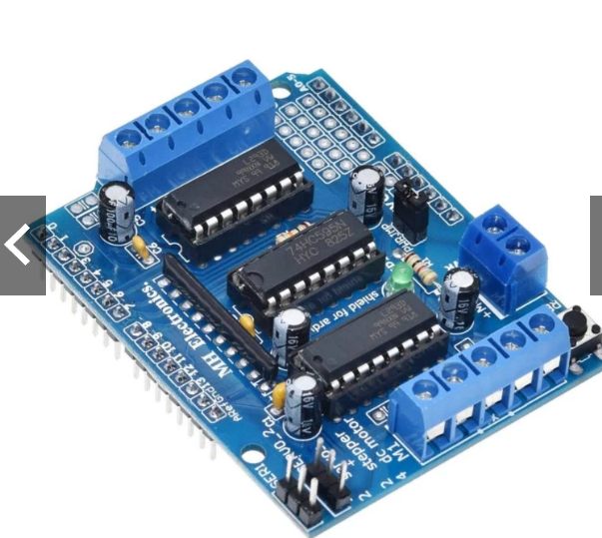
Module L298N | 1 cái | ₫26.300/ cái | Điều tốc độ và hướng quay | tôi đây
motor | 4, 6 cái | ₫11.000/ cái |  | tôi đây
Bánh xe | 4 cái | ₫7.900/cái |  | tôi đây
Pin | 4 cái | ₫12.500/cái |  | tôi đây
Vỏ Bin | 1 cái | ₫16.000/ cái |  | tôi đây
Arduino UNO | 1 cái | ₫69.000/ cái |  | tôi đây | 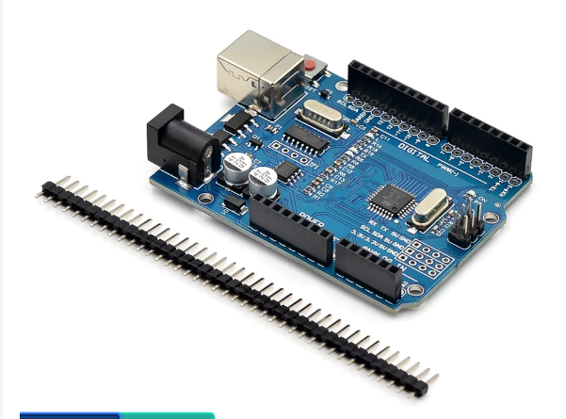
Ốc vít, bulong, dây nối, tấm đo khoảng cách, dây nối | null | null | null | null | null
Cánh tay robot mica + 4 servo | 1 cái | 230.000đ |  | tôi đây | 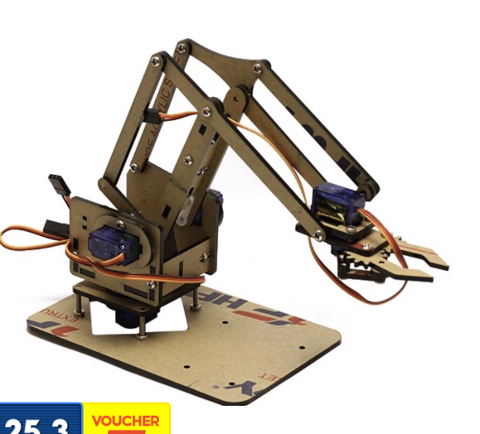
Bộ bắn bóng | 1 cái | ₫399.000 | null | tôi đây' | 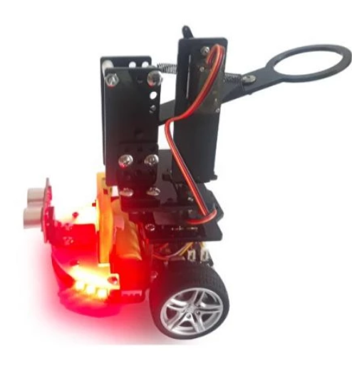
Bộ điều khiển | 1 cái | null | null | null | null

